Original
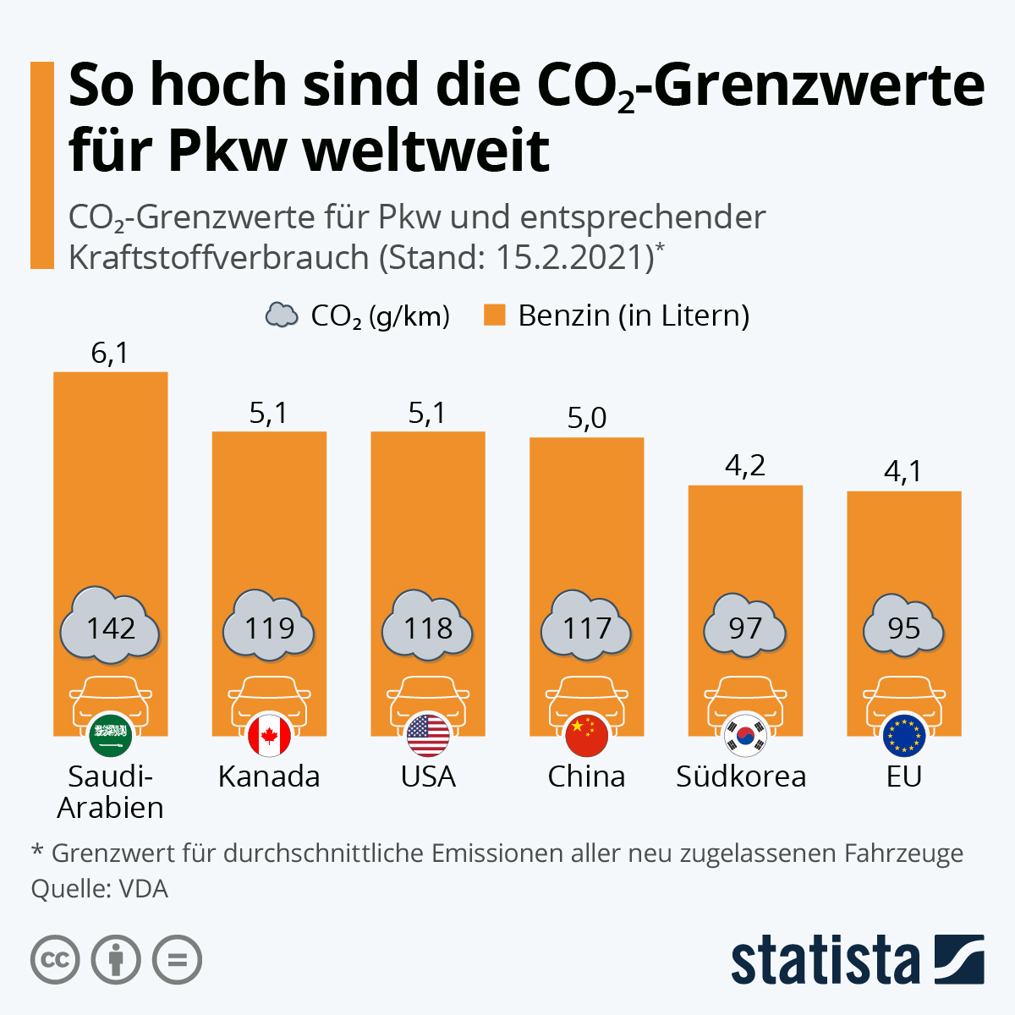
 |  | Unser Kommentar zu diesem Diagramm
 | 1. | Hier geht es um einen Größenvergleich. Das Säulen-Diagramm zeigt eine Entwicklung . Ein Balken Diagramm ist hier besser geeignet
 |  | Mehr zum richtigen Diagrammtyp?
 | 2. | Warum werden die CO2-Grenzwerte nicht als Diagramm darghestellt. Das ist doch die Hauptinformation?
 | 3. | Bei den Achsenbeschriftungen entsteht durch die Flaggen eine Redundanz
 | 4. | Eigentlich ist doch die Aussage dieses Charts, dass Europa die niedrigsten Grenzwerte weltweit(?) hat!
 | 5. | Eventuell könnten man die Darstellung erweitern auf die Neuzulassungen oder den Fahrzeugbestand?

Vorschlag 1

Vorschlag 2

Vorschlag 3

weitere Informationen?

• Infografik: So hoch sind die CO₂-Grenzwerte für Pkw weltweit | Statista

Vorschlag1
Der von der EU angestrebte Grenzwert wird überall übertroffen
 | CO2 (g/km) | Benzinverbrauch (l)
Saudi-Arabien | 142 | 6.1
Kanada | 119 | 5.1
USA | 118 | 5.1
China | 117 | 5.0
Südkorea | 97 | 4.2
EU | 95 | 4.1
Unser Kommentar zu diesem Diagramm
Der Aussagetitel ist geändert.
Das Diagramm unterstützt diese Aussage, denn die Balken präsentieren die CO2-Grenzwerte.

zurück?

Vorschlag2
Der von der EU angestrebte Grenzwert wird überall übertroffen
 | Saudi-Arabien |  | Kanada |  | USA |  | China |  | Südkorea |  | EU
6.1 | 142 | 5.1 | 119 | 5.1 | 118 | 5.0 | 117 | 4.2 | 97 | 4.1 | 95
Unser Kommentar zu diesem Diagramm
Eiegntlich müssten doch Kratstoffverbauch und CO2-Grenzwert in einem Zusammenhang dargestellt werden?

zurück?

Vorschlag3
PKW-Bestand
 | Saudi-Arabien |  | Kanada |  | USA |  | China |  | Südkorea |  | EU
6.1 | 2579000 | 5.1 | 18243000 | 5.1 | 159754000 | 5.0 | 16060000 | 4.2 | 13921000 | 4.1 | 191192000
Unser Kommentar zu diesem Diagramm
Wenn man noch den PKW-Bestand/Neuzulassung als Daten ergänzt, erkannet man die wahren Gewichtungen!

zurück?

Mehr Informationen

Weitere Informationen rund um das Thema erhalten Sie:
Durch den Newsletter Controlling EXCELlent
Im BLOG Controlling EXCELLent
In der LinkedIn-Gruppe Modern Excel & Co. im Controlling
Warum verwenden wir Registerfarben?

Spontanes Feedback?

